Vendedor Meias
Vendedor de meias
A | B
0 | 12 | Restrição 1
12 | 0
0 | 10.5 | Restrição 2
21 | 0

Marcenaria
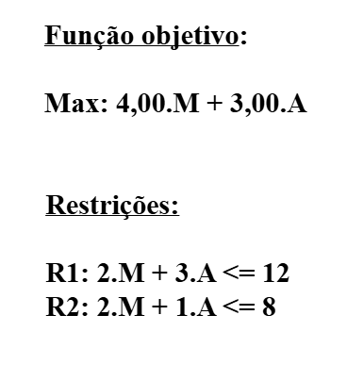
Exemplo - Marcenaria
Função Objetivo: | 18
Madeira: | 3
Armários: | 2

Mesa: | Armários: | Restrição
0 | 4 | 1
6 | 0 | 1
0 | 8 | 2
4 | 0 | 2

Intersecção: | 3.2

12 | R1
8 | R2

Fabrica brinquedos
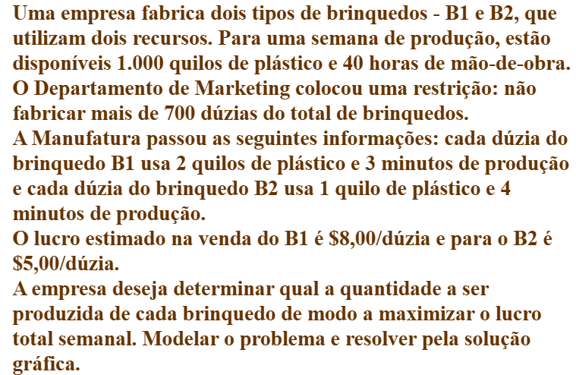
Função Objetivo: | 4360
B1 | 320
B2 | 360
Fábrica de brinquedos
B1 | B2 | Restrição
0 | 1000 | 1
500 | 0 | 1
0 | 600 | 2
800 | 0 | 2
0 | 700 | 3
700 | 0 | 3

Intersecção: | 320.360

2B1 + 1B2 | R1
3B1 + 4B2 | R2
680 | R3

